상품제안서
피에르가르뎅 로얄 150g 고급 타올 호텔수건 | 상품코드: S48323

 |  |  |  |  |  |  | 02-713-8555 | www.synergygift.co.kr
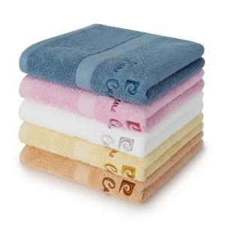

【상세/제작정보】

【인쇄/포장옵션】 | 실크나염인쇄, 자수인쇄(20자이내), 풀칼라, 디자인자수인쇄 / 포장지포장

【공급단가】 | 수량 | 100~ | 300~ | 500~ | 1,000~ | 3,000~
*VAT별도 | 단가 | 3,600원 | 3,450원 | 3,400원 | 3,300원 | 3,200원

【상품 URL】 | https://www.synergygift.co.kr:443/src/goods_detail.php?gdno=48323

